供方信息备案表
系统 | 查看路径 | 显示界面 | 信息表
FMS系统 | “基础设置”——“往来单位”——“供方设置”——“供方信息” | 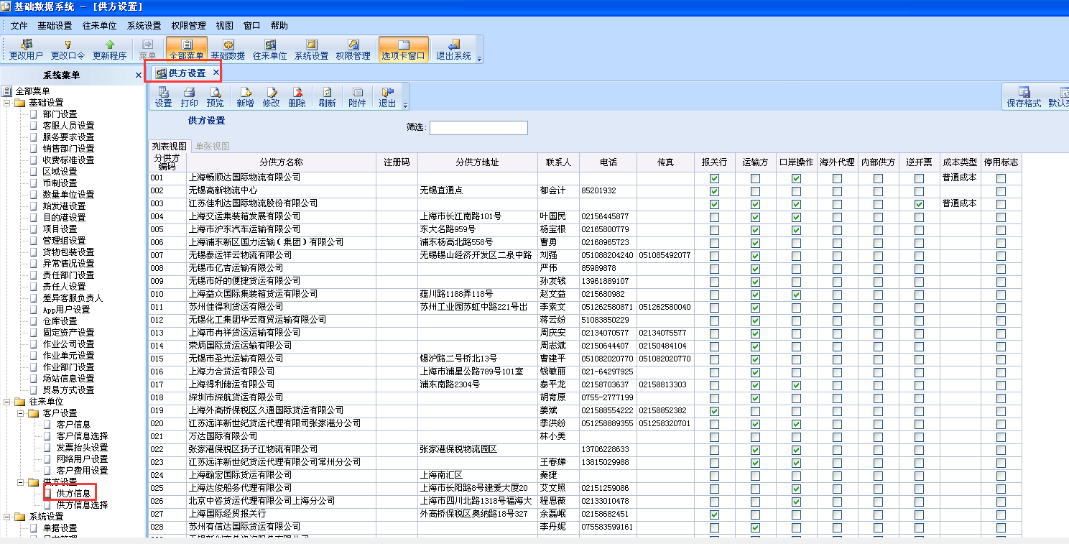 | 附件1
 | “结算系统”——“基础数据”——“供方费用设置” |  | 附件2
TMS系统 | “基础数据”——“运力资源”——“承运商管理” |  | 附件3
C7系统 | “账户信息管理”（客户和供应商使用的备案填写框和信息表格一致，在填写账户信息勾选公司信息） |  | 附件4
BMS | “供应商报价单维护” | 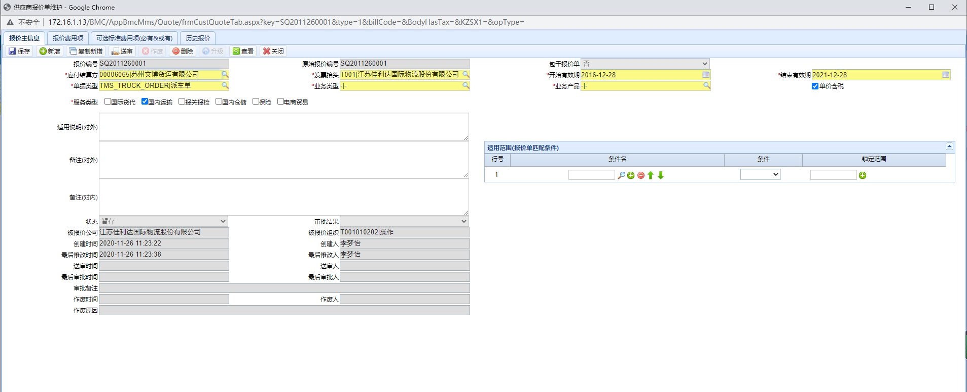
 | “付款方案维护” | 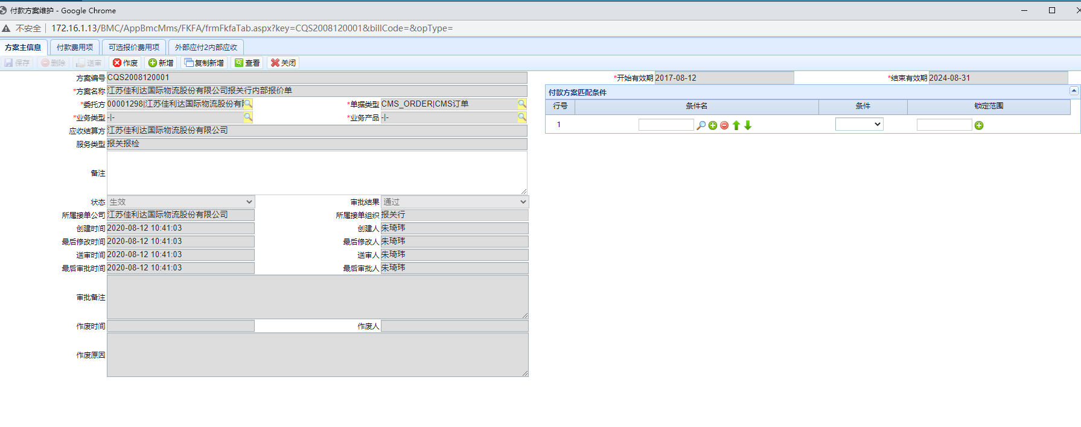 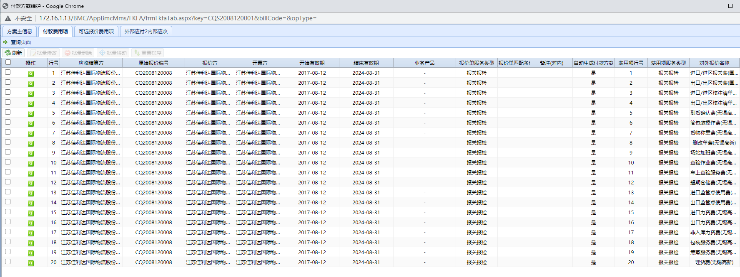 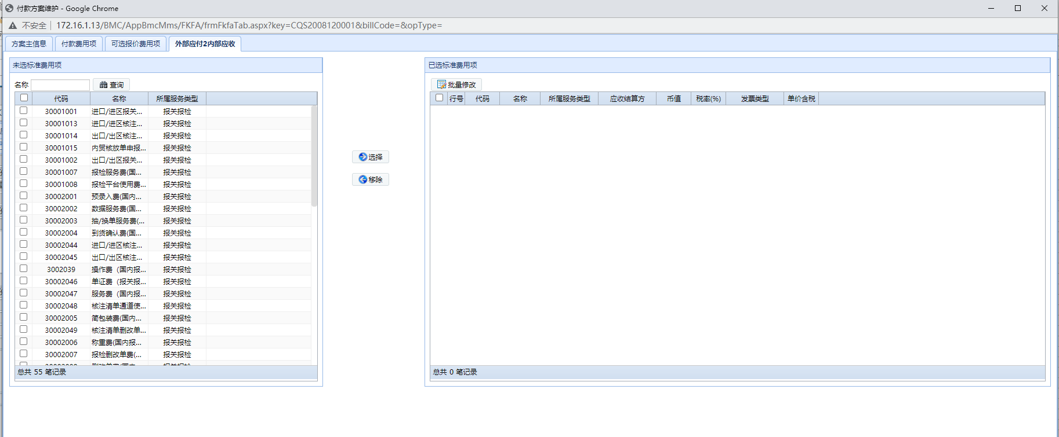

附件1
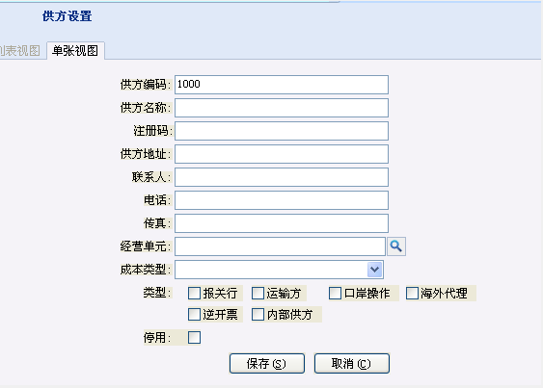
客户供方备案信息
分供方编码 | 分供方名称 | 注册码 | 分供方地址 | 联系人 | 电话 | 传真 | 报关行 | 运输方 | 口岸操作 | 海外代理 | 内部供方 | 逆开票 | 成本类型 | 停用标志

客户信息填写框

附件4
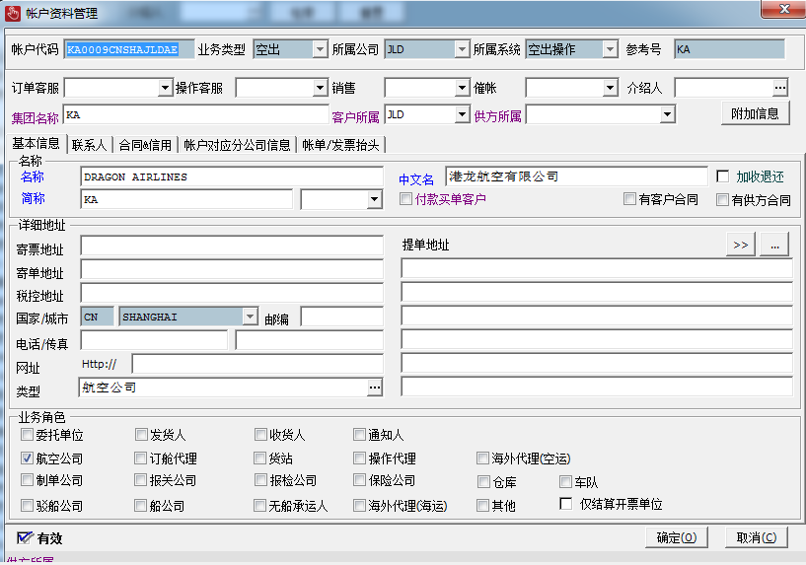
供方信息列表
代码 | 名称 | 中文名 | 简称 | 类型 | 合同供方 | 付款买单 | 仅开票结算 | 集团代码 | 委托单位 | 发货人 | 通知人 | 驳船公司 | 订舱代理 | 航空公司 | 船公司 | 空运海外代理 | 订单所属 | 海运海外代理 | 保险代理 | 报关行 | 仓库 | 卡车公司 | 无船承运人 | 货站 | 其他 | 创建人 | 创建时间 | 更新人 | 更新时间

账户信息填写框

